상품제안서
엠디디지탈 MD-MK1 LED 초파리 트랩 해충 킬러 포집 모기퇴치기 | 상품코드: F26600

 |  |  |  |  |  |  | 02-412-0044 | www.easy1.co.kr
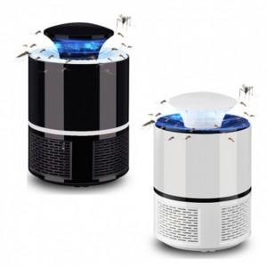

【상세/제작정보】 | 스티커 제작및 부착 비용 별도 문의.

【인쇄/포장옵션】 | 실크 / 포장지포장

【공급단가】 | 수량 | 100~ | 300~ | 500~ | 1,000~ | 3,000~
*VAT별도 | 단가 | 8,750원 | 8,610원 | 8,400원 | 8,190원 | 8,050원

【상품 URL】 | https://dev.easy1.co.kr:443/src/goods_detail.php?gdno=26600

